Informe
 | ANALISIS DE CLIENTES MAYORES

Cliente:
Ubicación: | Electro Dunas
Solicitud: | Factibilidad y Punto de Diseño |  |  |  |  | —
Potencia sol. (kW): | 680 |  |  |  | Fecha de Sol. de PyO: | 2026-09-24
Alimentador: | CA101 |  |  |  | SET: | SET CA101
Tension (kV): | 10 |  |  |  | Transformador: | Transformador SET CA101 · 10.0 kV (inventario CYMDIST)
Expediente: | RECYM-CA101

1. ANTECEDENTES

2. DESCRIPCIÓN

Para realizar el análisis se ha considerado la información proporcionada por el interesado, reportes de mediciones de CCO e información del diagrama de Transmisión.

2.1 RED ACTUAL DE ELECTRODUNAS LL202

A) TENSION

 |  |  | Carga total
 |  |  | kW | kVAR | kVA | FP(%)
Potencia desde las fuentes
Pérdidas

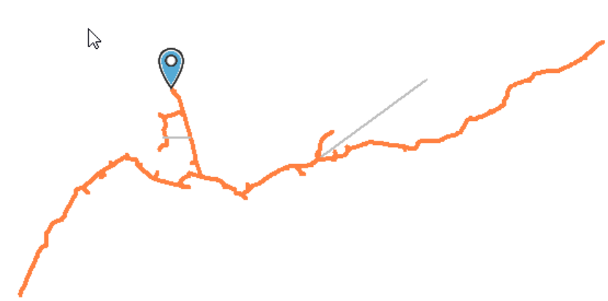
Caida de Tension | %
A
B
C

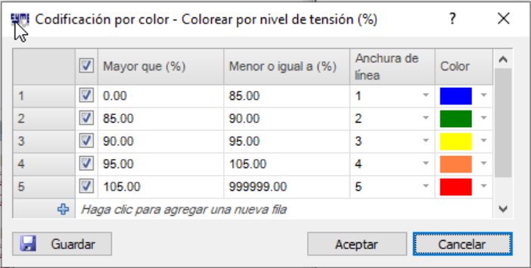

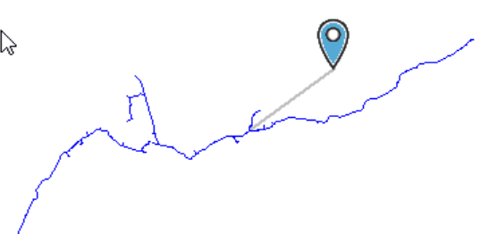
B) CARGABILIDAD
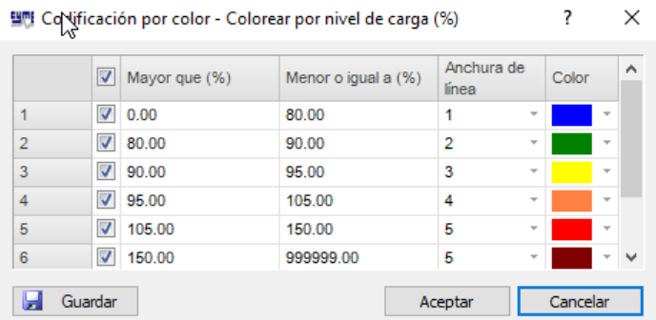

2.1 RED PROYECTADA DE ELECTRODUNAS LL202

A) TENSION

 |  |  | Carga total
 |  |  | kW | kVAR | kVA | FP(%)
Potencia desde las fuentes
Pérdidas

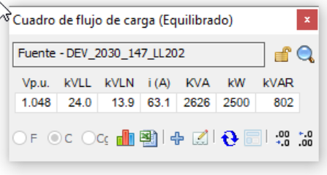
Caida de Tension | %
A
B
C

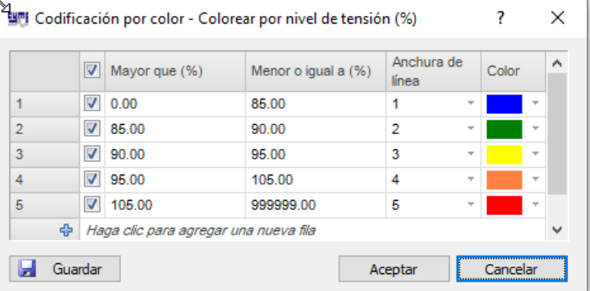

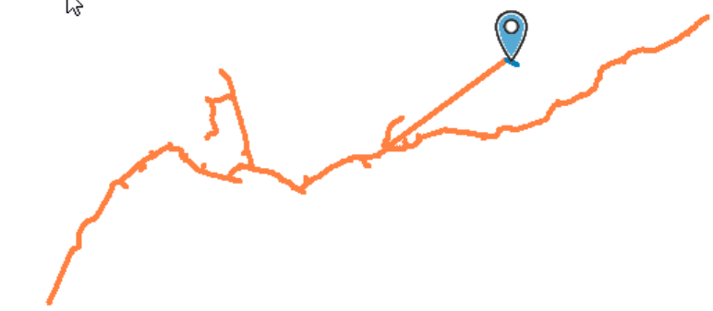
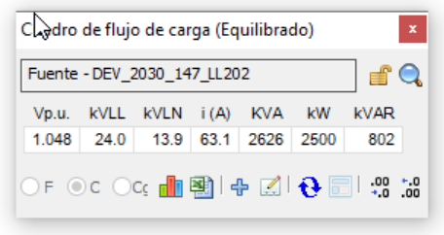

B) CARGABILIDAD

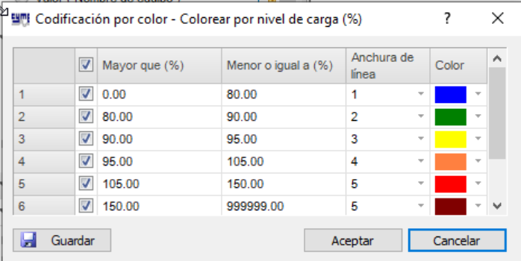
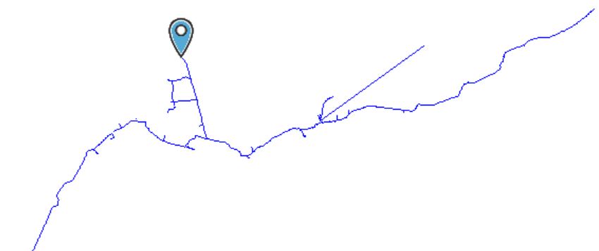

C) ANALISIS DE PERDIDAS

PORCENTAJES DE PÉRDIDAS POR SISTEMA ELÉCTRICO, RECONOCIDO POR OSINERGMIN

PERDIDA RECONOCIDA POR OSM (VAD) | Alimentador | Nombre Sist. Elect. | Codigo Sist. Elect. | Pérdidas Tec. kW (%) | Pérdidas Tec. - kWh (%)

PERDIDAS OBTENIDAS DE ESTUDIOS REALIZADOS AL ALIMENTADOR SL201 (Incorporando cargas solicitadas)

 |  |  |  | Precio de compra: | 0.2307 | S/kWh
 | MD kW | MD kWh | Pérdidas Tec. kWh - año | Pérdidas Tec. KWh (%) | Pérdida/año no reconocida (S/.)
ESTADO ACTUAL LL202
ESTADO PRYECTADO LL202

Resultados de escenarios
ESCENARIO ACTUAL DEL ALIMENTADOR CA101
1 | Estado actual.
 | 𝑓𝑝é𝑟𝑑𝑖𝑑𝑎𝑠 = 0,3∗𝑓𝑐𝑎𝑟𝑔𝑎+0,7∗𝑓𝑐𝑎𝑟𝑔𝑎2 | Vp.u. | kVLL | kVLN | i (A) | KVA | kW | kVAR
 |  | 0.802 | 10 | 5.8 | 175.3 | 3036.95 | 3022 | 301
 | FC | 0.74
 | Fperdida

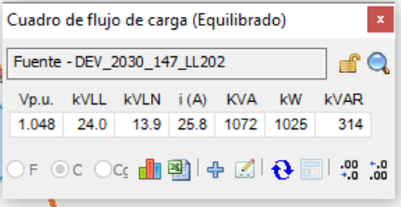
 | Costo anual de las pérdidas del sistema |  |  |  |  |  | Condiciones anormales |  |  |  |  | Flujo de carga - Reporte sumario
 |  | kW | MW-h/año | k$/año |  |  |  | Fase | Conteo | Peor caso | Valor | Resumen total | kW | kvar | kVA | FP(%)
 | Pérdidas en las líneas |  |  |  |  |  | Sobrecarga | A | 0 |  |  | Fuentes (Potencia de equilibrio) | 3022 | 301 | 3036.95 | 99.51
 | Pérdidas en los cables | 0 | 0 | 0 |  |  |  | B | 0 |  |  | Generadores | 0 | 0 | 0 | 0
 | Pérdidas de carga del transformador | 0 | 0 | 0 |  |  |  | C | 0 |  |  | Producción total | 3022 | 301 | 3036.95 | 99.51
 | Pérdidas en vacío del transformador | 0 | 0 | 0 |  |  | Subtensión | A | 0 |  | 80.20% | Carga leída (no regulada) | 3022 | 301 | 3036.95 | 99.51
 | Pérdidas totales |  |  |  |  |  |  | B | 0 |  | 80.20% | Carga utilizada (regulada) | 3022 | 301 | 3036.95 | 99.51
 |  |  |  |  |  |  |  | C | 0 |  | 80.20% | Condensadores shunt (regulados) | 0 | 0 | 0 | 0
 | Dato del registro de mediciones |  |  |  |  |  | Sobretensión | A | 0 |  |  | Reactancias shunt(reguladas) | 0 | 0 | 0 | 0
 | Energia kwh/año |  |  |  |  |  |  | B | 0 |  |  | Motores | 0 | 0 | 0 | 0
 | Energia MW-h/año |  |  |  |  |  |  | C | 0 |  |  | Cargas totales | 3022 | 301 | 3036.95 | 99.51
 |  |  |  |  |  |  |  |  |  |  |  | Capacitancia del cable
 |  |  |  |  |  |  |  |  |  |  |  | Capacitancia de la línea
 |  |  |  |  |  |  |  |  |  |  |  | Capacitancia shunt total
 |  |  |  |  |  |  |  |  |  |  |  | Pérdidas en las líneas
 |  |  |  |  |  |  |  |  |  |  |  | Pérdidas en los cables
 |  |  |  |  |  |  |  |  |  |  |  | Pérdidas de carga del transformador
 |  |  |  |  |  |  |  |  |  |  |  | Pérdidas en vacío del transformador
 |  |  |  |  |  |  |  |  |  |  |  | Pérdidas totales

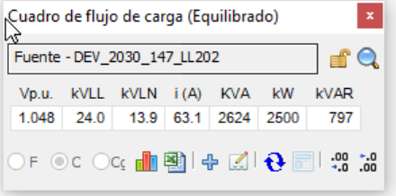
 | ESCENARIO PROYECTADO DEL ALIMENTADOR A LL202

1 | Estado proyectado_parte 1
 | 𝑓𝑝é𝑟𝑑𝑖𝑑𝑎𝑠 = 0,3∗𝑓𝑐𝑎𝑟𝑔𝑎+0,7∗𝑓𝑐𝑎𝑟𝑔𝑎2 | Vp.u. | kVLL | kVLN | i (A) | KVA | kW | kVAR
 |  | 0.99 | 9.9 | 5.7 | 199 | 3233.12 | 3233.12 | 1156.66
 | FC | 0.74
 | Fperdida

 | Costo anual de las pérdidas del sistema |  |  |  |  |  | Condiciones anormales |  |  |  |  | Flujo de carga - Reporte sumario
 |  | kW | MW-h/año | k$/año |  |  |  | Fase | Conteo | Peor caso | Valor | Resumen total | kW | kvar | kVA | FP(%)
 | Pérdidas en las líneas | 157.61 | 505.5 | 50.55 |  |  | Sobrecarga | A | 2 | SEC_2010_329525_SE70004 | 173.67% | Fuentes (Potencia de equilibrio) | 3233.12 | 1156.66 | 3433.79 | 94.16
 | Pérdidas en los cables | 0 | 0 | 0 |  |  |  | B | 1 | SEC_2010_329525_SE70004 | 173.66% | Generadores | 0 | 0 | 0 | 0
 | Pérdidas de carga del transformador | 0 | 0 | 0 |  |  |  | C | 1 | SEC_2010_329525_SE70004 | 173.68% | Producción total | 3233.12 | 1156.66 | 3433.79 | 94.16
 | Pérdidas en vacío del transformador | 0 | 0 | 0 |  |  | Subtensión | A | 0 | 37 | 96.52% | Carga leída (no regulada) | 3182.04 | 1101.44 | 3367.28 | 94.5
 | Pérdidas totales | 157.61 | 505.5 | 50.55 |  |  |  | B | 0 | 37 | 95.99% | Carga utilizada (regulada) | 3182 | 1101.38 | 3367.22 | 94.5
 |  |  |  |  |  |  |  | C | 0 | 37 | 96.43% | Condensadores shunt (regulados) | 0 | 0 | 0 | 0
 | Dato del registro de mediciones |  |  |  |  |  | Sobretensión | A | 0 | NET_2030_147_LL202 | 104.83% | Reactancias shunt(reguladas) | 0 | 0 | 0 | 0
 | Energia kwh/año |  |  |  |  |  |  | B | 0 | NET_2030_147_LL202 | 104.83% | Motores | 0 | 0 | 0 | 0
 | Energia MW-h/año |  |  |  |  |  |  | C | 0 | NET_2030_147_LL202 | 104.83% | Cargas totales | 3182 | 1101.38 | 3367.22 | 94.5
 |  |  |  |  |  |  |  |  |  |  |  | Capacitancia del cable | 0 | -8.2 | 8.2 | 0
 |  |  |  |  |  |  |  |  |  |  |  | Capacitancia de la línea | 0 | -7.61 | 7.61 | 0
 |  |  |  |  |  |  |  |  |  |  |  | Capacitancia shunt total | 0 | -15.81 | 15.81 | 0
 |  |  |  |  |  |  |  |  |  |  |  | Pérdidas en las líneas | 49.86 | 70.05 | 85.99 | 57.99
 |  |  |  |  |  |  |  |  |  |  |  | Pérdidas en los cables | 1.25 | 1.03 | 1.62 | 77.17
 |  |  |  |  |  |  |  |  |  |  |  | Pérdidas de carga del transformador | 0 | 0 | 0 | 0
 |  |  |  |  |  |  |  |  |  |  |  | Pérdidas en vacío del transformador | 0 | 0 | 0 | 0
 |  |  |  |  |  |  |  |  |  |  |  | Pérdidas totales | 51.12 | 71.09 | 87.56 | 58.38

